Hoja1
Insignia Digital "Competencias Interculturales"
Propuesta de puntaje para las insignias

Actividad | Basico | Interm | Avanz | Puntaje | Basico | Medio | Avanzado | Unidades académicas o administrativas vinculadas | Basico | 30
Obtener una doble titulación con una Institución Internacional | X | X | X | 30 | 30 | 30 | 30 | Programas Académicos, ORI | Medio | 60
Obtener una doble titulación con una Institución nacional | X | X |  | 15 | 15 | 15 |  | Programas Académicos, ORI | Avanzado | 100
Participar y aprobar un curso COIL/VIIT | X | X |  | 5 | 5 | 5 |  | Programas Académicos, ORI
Participar de una clase espejo | X |  |  | 3 | 3 |  |  | Programas Académicos
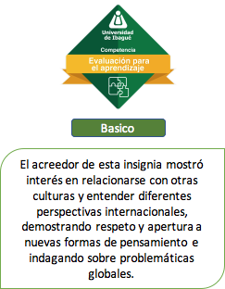
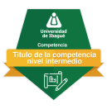
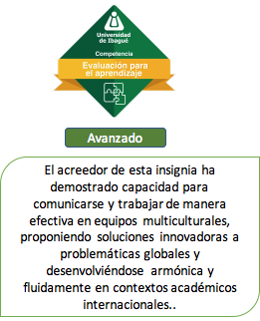
Participar en el club Internacional mínimo un semestre | X | X |  | 10 | 10 | 10 |  | ORI
Participar de las actividades de internacionalización en casa | X |  |  | 7 | 7 |  |  | ORI
Haber completado todos los cursos de comprensión lectora en inglés | X | X |  | 10 | 10 | 10 |  | Centro de Idiomas
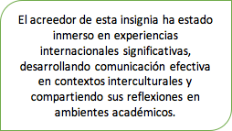
Tener un certificado B1 de otro idioma | X | X |  | 5 | 5 | 5 |  | Centro de Idiomas, estudiante
Tener un certificado B2 de otro idioma | X | X | X | 10 | 10 | 10 | 10 | Centro de Idiomas, estudiante
Participar de una misión académica Tipo I | X | X |  | 10 | 10 | 10 |  | Bienestar Universitario, ORI, ??
Participar de una misión académica tipo II | X | X | X | 15 | 15 | 15 | 15
Participar en un semestre académico internacional | X | X | X | 15 | 15 | 15 | 15 | Programa, ORI
Haber realizado el cursos “XXXX” Formación en ciudadanía global e interculturalidad | X | X | X | 10 | 10 | 10 | 10 | Vicerrectoría (gestor de Rutas), ORI
Participar y aprobar en el programa “Pana Unibagué” por lo menos 6 meses | X | X |  | 7 | 7 | 7 |  | ORI
Realizar una estancia de investigación en el extranjero | X | X | X | 15 | 15 | 15 | 15 | Dirección de Investigaciones | trabajar
Realizar una práctica profesional internacional | X | X | X | 15 | 15 | 15 | 15 | Programa Académico, ORI
Realizar una ponencia a nivel internacional | X | X | * | 15 | 15 | 15 |  | Dirección de Investigaciones, Programa Académico, ORI
Participar en el programa de “Laboratorio de Retos Regionales” | X | X | * | 10 | 10 | 10 |  | Paz y Región
Participar de un semillero de investigaciones con componente internacional | X | X | * | 8 | 8 | 8 |  | DIRI
Haber cursado dos asignaturas del currículo en otro idioma presencial o virtual | X | X | * | 7 | 7 | 7 |  | Programa Académico
Participar de un voluntariado internacional | X | X |  | 7 | 7 | 7 |  | ORI
Publicar un articulo de investigación en una revista indexada internacional | X | * | * | 10 | 10 |  |  | Programa Académico, ORI, Docente
Participar en Escuela de verano en universidad extranjera | X | * |  | 13 | 13 |  |  | Programa Académico, ORI
Participar en Escuela Internacional de Verano | X |  |  | 5 | 5 |  |  | EIV
Realizar trabajo de grado bajo la modalidad de Cotutela con docente internacional | X | * |  | 10 | 10 |  |  | Programas Académicos
 |  |  |  |  | 267 | 219 | 110
Trabajo en equipos multiculares | TEM |  |  |  | 30 | 60 | 40
Comunicación en una segunda lengua en contextos multiculturales | CSL
Solución innovadora para problematcias globales | SIP

Observación general: Hay una amplia variedad de términos de experiencia internacional que pueden confundirse: misión académica, movilidad académica, experiencia cultural, estancia de investigación, práctica académica y voluntariado. Además, es conveniente establecer una forma de medir estas experiencias para así mismo establecer un puntaje. ¿se podría pensar en puntuar de acuerdo al tiempo o duración de la experiencia y de acuerdo al nivel de profundiad complejidad?

